Sheet1
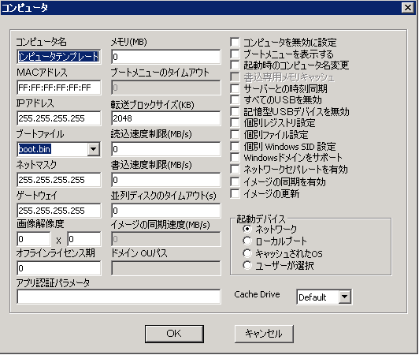
左边 |  | 中间 |  | 右边
英文 | 日文 | 英文 | 日文 | 英文 | 日文
Computer Name | コンピュータ名 | Memory(MB) | メモリ（MB） | Disable Computer | コンピュータを無効に設定
 |  |  |  | Display Boot Menu | ブートメニューを表示する
MAC Address | MACアドレス | Boot Menu Timeout | ブートメニューのタイムアウト | Change Computer Name At Starting | 起動時のコンピュータ名を変更
 |  |  |  | Memory Cache For Writing | 書込専用メモリキャッシュ
IP Address | IPアドレス | Transmit Block Size(KB) | 転送ブロックサイズ（KB） | Server Time Synchronize | サーバーとの時刻同期
 |  |  |  | Disable All USB | すべてのUSBを無効
Boot File | ブートファイル | Read Speed Limit(MB/S) | 読込速度制限（MB/S） | Disable Memory USB Device | 記憶型USBデバイスを無効
 |  |  |  | Set Individual Registry | 個別レジストリの設定
Net Mask | ネットマスク | Write Speed Limit(MB/S) | 書込速度制限（MB/S） | Set Individual File | 個別ファイル設定
 |  |  |  | Set WindowsSID | 個別WindowsSID設定 | separate
Gateway | ゲードウェイ | Parallel Disk Timeout(S) | 並列ディスクのタイムアウト（S） | Support Windows Domain | Windowsドメインをサポート
 |  |  |  | Enable Network Separation | ネットワークセパレートを有効
Image Resolution | 画像解像度 | Image Synchronize Speed(MB/S) | イメージの同期速度（MB/S） | Enable Image Synchronize | イメージの同期を有効
 |  |  |  | Update Image | イメージの更新

Online License Session | オンラインライセンス期 | Domain OU Path | ドメインOUパス | Startup Device | 起動デバイス
 |  |  |  | Network | ネットワーク
Application Certification Parameter | アプリ認証パラメータ |  |  | Local Boot | ローカルブート
 |  |  |  | Cached OS | キャッシュされたOS
 |  |  |  | Selected By User | ユーザが選択

